Instrumentet
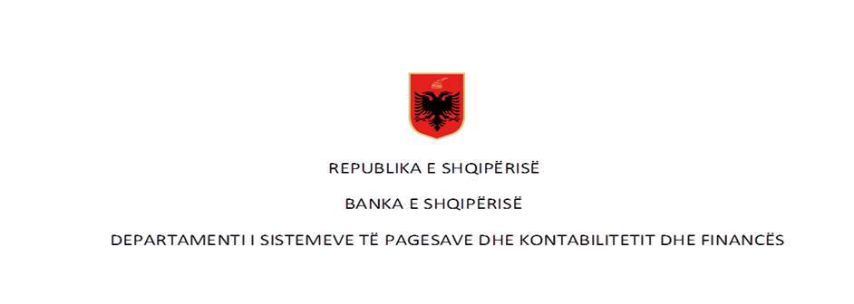

 | Pagesat me para elektronike në vite - Numër dhe Vlerë (në milion LEK)

Rubrika | Pagesat sipas instrumentit | Viti 2017* |  | Viti 2018** |  | Viti 2019 |  | Viti 2020 |  | Viti 2021 |  | Viti 2022
 |  | Numër | Vlera | Numër | Vlera | Numër | Vlera | Numër | Vlera | Numër | Vlera | Numër | Vlera
I | Pagesa me para elektronike (1+2) | 1,030,371 | 2,562.12 | 1,780,102 | 4,578.71 | 2,782,775 | 7,734.52 | 3,798,822 | 10,792.96 | 6,801,341 | 15,628.39 | 10,216,680 | 45,347.51
 | 1-Pagesat me para elektronike nëpërmjet një karte
 | 2- Pagesat me para elektronike të tjera | 1,030,371 | 2,065.26 | 1,780,102 | 4,578.71 | 2,782,775 | 7,734.52 | 3,798,822 | 10,792.96 | 6,801,341 | 15,628.39 | 10,216,680 | 45,347.51

 | Pagesat sipas instrumentit për vitin 2023

Rubrika | Pagesat sipas instrumentit (Në numër) | Viti 2023 |  |  |  |  |  |  |  |  |  |  |  | Totali 2023
 |  | Janar | Shkurt | Mars | Prill | Maj | Qershor | Korrik | Gusht | Shtator | Tetor | Nëntor | Dhjetor
I | Pagesa me para elektronike (1+2) | 1,094,356 | 1,068,109 | 1,186,207 | 1,148,248 | 1,236,798 | 1,174,791 | 1,189,798 | 1,260,474 | 1,064,561 | 1,244,336 | 1,185,089 | 1,203,233 | 14,056,000
 | 1-Pagesat me para elektronike nëpërmjet një karte | 26 | 97 | 283 | 393 | 572 | 1,651 | 647.00 | 698.00 | 482.00 | 526 | 641 | 574 | 6,590
 | 2- Pagesat me para elektronike të tjera | 1,094,330 | 1,068,012 | 1,185,924 | 1,147,855 | 1,236,226 | 1,173,140 | 1,189,151 | 1,259,776 | 1,064,079 | 1,243,810 | 1,184,448 | 1,202,659 | 14,049,410

Rubrika | Pagesës sipas instrumentit (në vlerë - në milion lekë) | Viti 2023 |  |  |  |  |  |  |  |  |  |  |  | Totali 2023
 |  | Janar | Shkurt | Mars | Prill | Maj | Qershor | Korrik | Gusht | Shtator | Tetor | Nëntor | Dhjetor
I | Pagesa me para elektronike (1+2) | 7,257.98 | 7,288.29 | 8,407.00 | 8,214.71 | 8,862.91 | 8,633.44 | 8,229.81 | 8,331.27 | 4,925.71 | 7,641.29 | 7,333.65 | 6,497.57 | 91,623.63
 | 1-pagesat me para elektronike nëpërmjet një karte | 0.08 | 0.50 | 2.00 | 2.74 | 2.34 | 6.97 | 2.61 | 2.69 | 1.53 | 2.33 | 2.70 | 4.17 | 30.65
 | 2- pagesat me para elektronike të tjera | 7,257.90 | 7,287.79 | 8,405.00 | 8,211.97 | 8,860.57 | 8,626.47 | 8,227.20 | 8,328.58 | 4,924.18 | 7,638.96 | 7,330.95 | 6,493.40 | 91,592.98
Burimi: Banka e Shqipërisë
Të dhënat nuk janë audituar nga Banka e Shqipërisë
*Paraja elektronike per vitin 2017 (periudha Janar-Shtator), ** Paraja elektronike e agreguar fillon te raportohet ne muajin Mars 2018.

